关系图
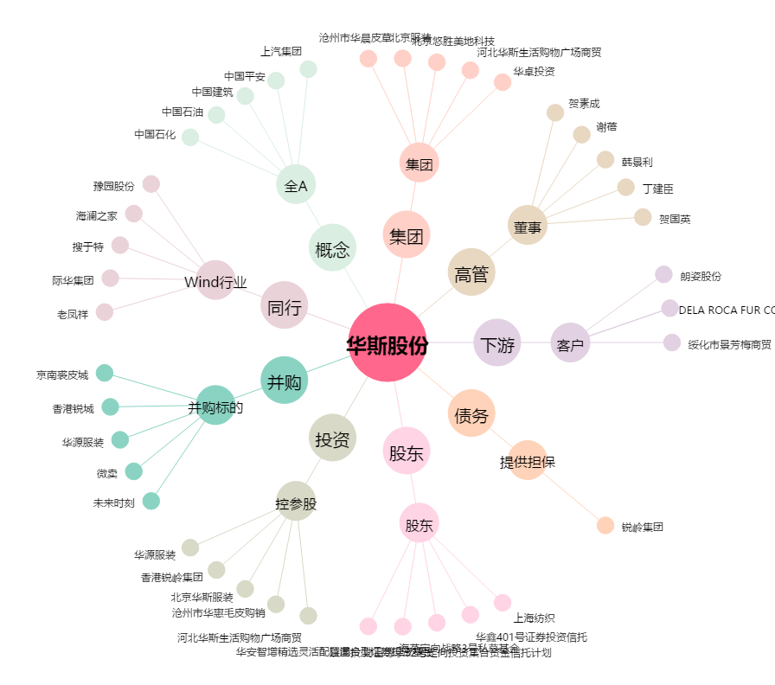
华斯股份[002494.SZ] - 关系概览图

